Лист1
ТОО «Aroma Fragrances Lab», БИН 211140030368
г. Алматы Жетысуский р-н, ул.Суюнбая 66 Б
АО «Народный Банк Казахстан» KZ88601А861002025131,
e-mail - aromatica@mail.ru, Tel. +77017810174

Дата 01.02.2026

 |  | Уважаемые, партнеры!

Предлагаем Вам новый продукт на рынке Казахстана - средство для биотуалетов ChistoLab.
Изготовлен в Казахстане. Имеет сертификат соответствия и свидетельство о государственной регистрации (СГР).
Продукт предназначен для дезодорации систем канализации не имеющих отвода, мобильных туалетных кабин,
биотуалетов и накопительных баков пассажирских вагонов.
Средство эффективно устраняет газообразование и неприятные запахи, обеззараживает, ускоряет растворение
твердых отходов, способствует снижению оседания загрязнений на стенках, обладает моющим эффектом.
Не токсично, не содержит опасных компонентов как хлор, фенол, формальдегид.
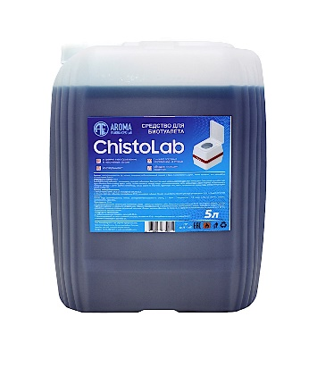
Наше средство обладает приятным запахом вишни, но по желанию заказчика, запах можем изменить.
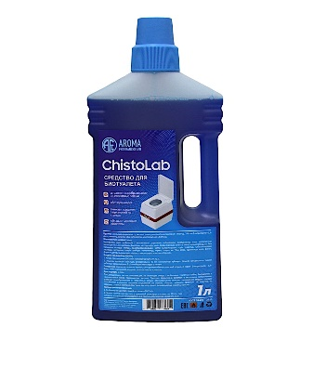

Способ применения:
Растворить необходимое количество реагента в воде, влить в приемный бак биотуалета, согласно таблице:
Объем приемного резервуара туалета, л |  |  | 1 | 10-12л | 21 | 50 | 100 | 200 | 250 | 300
Необходимое количество реагента, мл |  |  | 5 | 35 | 35 | 50 | 100 | 200 | 250 | 250
Необходимое количество воды, л |  |  | 0.2 | 1.5 | 2 | 2 | 4 | 8 | 10 | 12

Фасовка 1 и 5 л канистры

Цены, тенге

 | Розница | Опт
ChistoLab 1л | 3,200 | 2,700 | От 12шт
ChistoLab 5л | 12,000 | 10,000 | От 5шт

